測定結果シート
の体力測定結果票
◆実施日：

 | 測定結果 | 長崎市平均
握力 | 16.8 | 32.2
開眼片足立ち | 11.3 | 25.4
椅子起立時間 | 7 | 8.8
Time Up & Go | 17 | 9.5

◆年齢：
 |  |  | 表示する番号 | 例
◆主観的健康感：

【貴方の測定結果】

① 握力： 全身的な体力の指標

握力右
握力左

★長崎市平均値 ：

② 椅子起立時間： 足腰の筋力の指標

椅子
椅子付帯
◆貴方の体力測定結果からみたアドバイス

★長崎市平均値 ：

③ 開眼片足立ち： 止まっている時のバランスの指標

開眼
支持足：

★長崎市平均値 ：
◆ 「あなたの目標」を立ててみましょう！

④ Time Up & Go： 動いている時（歩行）のバランスの指標

TUG
TUG付帯：

★長崎市平均値 ：

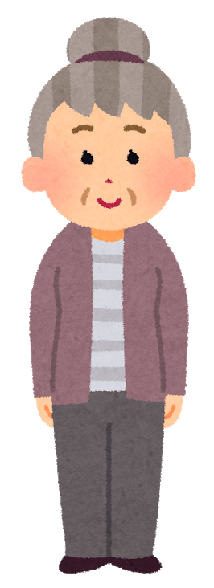
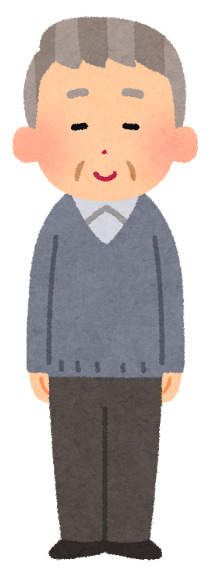
 |  | 表示用データ | 氏名 | 長崎 太郎
 |  |  | 年齢 | 64 歳 | 131 | 65～69歳 男性
 |  |  | 性別 | 男
 |  |  | 測定日 | 2021-06-02
 |  |  | 主観的健康観 | まあよい
 |  |  |  | 測定結果 | 長崎市平均 | グラフ用最大値
 |  |  | 握力右 | 16.8
 |  |  | 握力左 | 11.7
 |  |  | 握力 | 16.8 | 32.2 | 64.4
 |  |  | 開眼片足立ち | 11.3 | 25.4 | 50.8
 |  |  | 支持足 | 左
 |  |  | 椅子起立時間 | 7.0 | 8.8 | 44
 |  |  | 椅子付帯 | 試みたが、助けなしでは５回全部はできなかった
 |  |  | Time Up & Go | 17.0 | 9.5 | 47.5
 |  |  | TUG付帯 | 試みたができなかった
女性 ※E56:H69の範囲に『女』と名前を設定 | 男性 ※L56:O69の範囲に『男』と名前を設定 |  | アドバイス | ここに入力したものが表示されます。 改行しても大丈夫！

